本文
 |  |  |  |  |  |  |  |  |  |  |  |  |  | 令和８年７月27日
 |  |  |  |  |  |  |  |  |  |  |  |  |  | 香川県統計調査課
香川県鉱工業生産指数（2020年基準）令和８年５月分

 |  |  |  | 季節調整済指数 ２か月ぶりに上昇

 |  |  |  |  |  |  |  |  |  |  |  |  | (2020年＝100.0)
 | 項 目 |  |  |  |  |  |  | 指 数 |  |  | 前 月 比 |  |  | 前年同月比
 | 原 指 数 |  |  |  |  |  |  | ９６．１ |  |  |  |  |  | △３．８％
 | 季 節 調 整 済 指 数 |  |  |  |  |  |  | １０３．８ |  |  | ２．５％

１ 概況 ５月の生産指数（季節調整済指数）は、103.8で、２か月ぶりに上昇しました。 また、原指数は96.1で、前年同月より低下しました。 業種別にみると、食料品工業や輸送機械工業など８業種が低下し、化学・石油石炭製品工業や金属製品工業など５業種が上昇しました。

２ 上昇・低下に寄与した主な業種
 | （１）上昇に寄与した主な業種
 | 業種名 |  |  |  |  | 季節調整済指数 |  |  | 前月比 |  |  | 主な寄与品目
 | 化学・石油石炭製品工業 |  |  |  |  | 133.5 |  |  | 29.0 |  | ％ | 医薬品
 | 金属製品工業 |  |  |  |  | 100.2 |  |  | 11.5 |  | ％ | アルミニウム製建具
 | （２）低下に寄与した主な業種
 | 業種名 |  |  |  |  | 季節調整済指数 |  |  | 前月比 |  |  | 主な寄与品目
 | 食料品工業 |  |  |  |  | 89.1 |  |  | △ 5.3 |  | ％ | 食用油
 | 輸送機械工業 |  |  |  |  | 84.2 |  |  | △ 13.6 |  | ％ | 鋼船
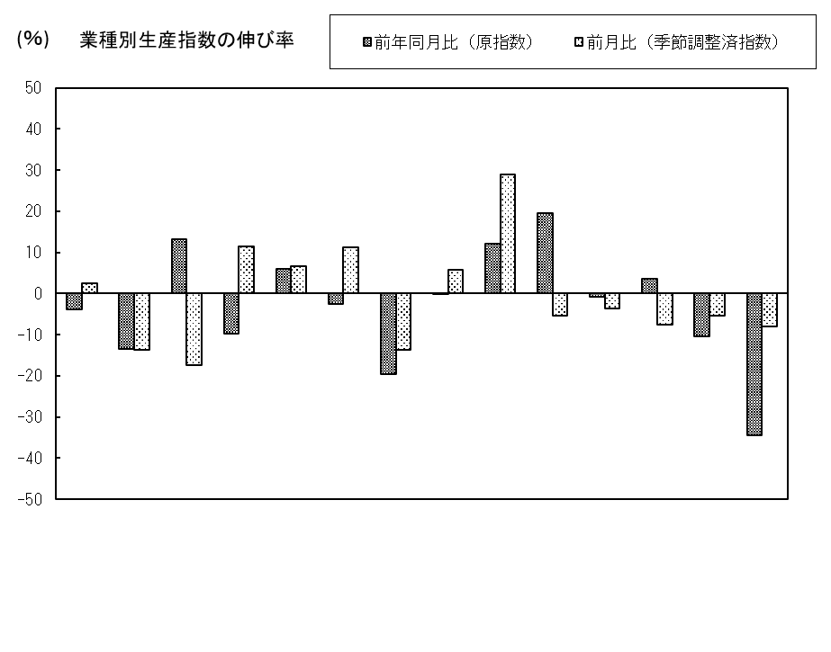

汎用・生産用機械
 |  | 総合 | 鉄鋼 | 非鉄金属 | 金属製品 | はん用・生産用機械 | 電気機械 | 輸送機械 | 窯業・土石 | 化学・石油 石炭製品 | プラスチック | パルプ・紙 | 繊維 | 食料品 | その他

○香川県統計情報データベース https://www.pref.kagawa.lg.jp/tokei/

動向
 |  |  | 香川県・四国及び全国の動向 |  |  |  |  |  |  |  | (2020年＝100.0）

 |  | 原 指 数 |  |  |  |  |  | 季 節 調 整 済 指 数
 |  | 香川県 |  | 四 国 |  | 全 国 |  | 香川県 |  | 四 国 |  | 全 国
 |  |  | 前年同期(月)比 ％ |  | 前年同期(月)比 ％ |  | 前年同期(月)比 ％ |  | 前期(月)比 ％ |  | 前期(月)比 ％ |  | 前期(月)比 ％

2021 | 年平均 | 101.7 | 1.7 | 102.2 | 2.2 | 105.4 | 5.4
2022 | 年平均 | 100.2 | △ 1.5 | 101.3 | △ 0.9 | 105.3 | △ 0.1
2023 | 年平均 | 100.2 | 0.0 | 98.8 | △ 2.5 | 103.9 | △ 1.3
2024 | 年平均 | 102.2 | 2.0 | 98.1 | △ 0.7 | 101.2 | △ 2.6
r
r
2025 | 年平均 | 102.0 | △ 0.2 | 97.3 | △ 0.8 | 100.9 | △ 0.3
2024年 | Ⅱ期 | 100.6 | 2.0 | 98.0 | 1.8 | 99.0 | △ 3.3 | 102.2 | △ 1.8 | 99.2 | 0.9 | 101.1 | 2.1
 | Ⅲ期 | 103.5 | 2.0 | 97.3 | △ 2.0 | 100.9 | △ 1.8 | 101.8 | △ 0.4 | 97.6 | △ 1.6 | 101.4 | 0.3
 | Ⅳ期 | 102.9 | △ 1.2 | 100.0 | △ 2.5 | 104.9 | △ 1.5 | 100.3 | △ 1.5 | 97.1 | △ 0.5 | 101.8 | 0.4
r
r
r
r
2025年 | Ⅰ期 | 101.2 | △0.7 | 97.8 | 0.6 | 100.6 | 0.7 | 103.6 | 3.3 | 98.7 | 1.6 | 101.8 | 0.0
r
r
 | Ⅱ期 | 101.5 | 0.9 | 98.1 | 0.1 | 99.0 | 0.0 | 103.4 | △ 0.2 | 98.4 | △ 0.3 | 101.3 | △ 0.5
r
r
 | Ⅲ期 | 103.4 | △ 0.1 | 93.0 | △ 4.4 | 100.2 | △ 0.7 | 101.8 | △ 1.5 | 94.1 | △ 4.4 | 100.2 | △ 1.1
r
r
 | Ⅳ期 | 101.9 | △ 1.0 | 100.2 | 0.2 | 103.8 | △ 1.0 | 99.0 | △ 2.8 | 97.4 | 3.5 | 100.5 | 0.3
r
r
r
2026年 | Ⅰ期 | 99.8 | △ 1.4 | 98.4 | 0.6 | 101.8 | 1.2 | 102.3 | 3.3 | 99.2 | 1.8 | 103.0 | 2.5
2024年 | 5月 | 99.0 | 5.2 | 98.6 | 0.4 | 97.3 | 0.7 | 103.3 | 0.4 | 99.9 | 0.7 | 101.9 | 1.1
 | 6月 | 100.5 | △ 4.2 | 94.5 | 0.5 | 99.3 | △ 8.2 | 100.3 | △ 2.9 | 98.4 | △ 1.5 | 100.7 | △ 1.2
 | 7月 | 111.2 | 11.5 | 100.5 | 6.7 | 107.8 | 2.6 | 105.6 | 5.3 | 100.5 | 2.1 | 102.5 | 1.8
 | 8月 | 86.2 | △ 11.2 | 88.0 | △ 12.7 | 91.4 | △ 4.9 | 93.1 | △ 11.8 | 92.6 | △ 7.9 | 100.5 | △ 2.0
 | 9月 | 113.2 | 5.2 | 103.3 | 0.4 | 103.6 | △ 3.2 | 106.7 | 14.6 | 99.6 | 7.6 | 101.2 | 0.7
 | 10月 | 105.5 | △ 0.3 | 100.6 | △ 1.9 | 107.2 | 0.8 | 99.4 | △ 6.8 | 96.4 | △ 3.2 | 103.0 | 1.8
 | 11月 | 105.4 | △ 1.0 | 101.1 | △ 5.6 | 103.4 | △ 3.3 | 101.8 | 2.4 | 98.6 | 2.3 | 101.3 | △ 1.7
 | 12月 | 97.9 | △ 2.3 | 98.3 | 0.1 | 104.1 | △ 2.2 | 99.7 | △ 2.1 | 96.3 | △ 2.3 | 101.0 | △ 0.3
r
r
2025年 | 1月 | 92.7 | △ 2.9 | 94.8 | 1.3 | 94.3 | 2.1 | 99.6 | △ 0.1 | 98.2 | 2.0 | 101.9 | 0.9
r
r
r
r
 | 2月 | 98.6 | △1.7 | 90.1 | △ 2.5 | 97.5 | 0.3 | 103.8 | 4.2 | 97.5 | △ 0.7 | 102.0 | 0.1
r
r
 | 3月 | 112.2 | 2.2 | 108.6 | 2.7 | 110.0 | 0.0 | 107.5 | 3.6 | 100.5 | 3.1 | 101.4 | △ 0.6
r
r
 | 4月 | 100.7 | △ 1.6 | 105.3 | 4.5 | 99.8 | △ 0.7 | 102.9 | △ 4.3 | 101.1 | 0.6 | 100.5 | △ 0.9
r
r
 | 5月 | 99.9 | 0.9 | 95.2 | △ 3.4 | 94.5 | △ 2.9 | 104.9 | 1.9 | 97.4 | △ 3.7 | 101.8 | 1.3
r
r
 | 6月 | 103.8 | 3.3 | 93.7 | △ 0.8 | 102.7 | 3.4 | 102.4 | △ 2.4 | 96.7 | △ 0.7 | 101.5 | △ 0.3
r
r
 | 7月 | 108.4 | △ 2.5 | 95.9 | △ 4.6 | 106.2 | △ 1.5 | 102.5 | 0.1 | 95.7 | △ 1.0 | 100.5 | △ 1.0
r
r
 | 8月 | 90.6 | 5.1 | 81.9 | △ 6.9 | 88.4 | △ 3.3 | 100.5 | △ 2.0 | 90.7 | △ 5.2 | 99.2 | △ 1.3
r
r
 | 9月 | 111.3 | △ 1.7 | 101.1 | △ 2.1 | 105.9 | 2.2 | 102.3 | 1.8 | 96.0 | 5.8 | 101.0 | 1.8
r
r
 | 10月 | 109.7 | 4.0 | 102.9 | 2.3 | 107.3 | 0.1 | 101.8 | △ 0.5 | 98.1 | 2.2 | 101.6 | 0.6
r
r
 | 11月 | 97.3 | △ 7.7 | 94.0 | △ 7.0 | 99.1 | △ 4.2 | 96.7 | △ 5.0 | 94.9 | △ 3.3 | 99.6 | △ 2.0
r
r
 | 12月 | 98.8 | 0.9 | 103.6 | 5.4 | 105.0 | 0.9 | 98.5 | 1.9 | 99.1 | 4.4 | 100.2 | 0.6
r
r
2026年 | 1月 | 93.6 | 1.0 | 91.2 | △ 3.8 | 95.0 | 0.7 | 101.9 | 3.5 | 96.3 | △ 2.8 | 104.5 | 4.3
r
r
 | 2月 | 97.2 | △ 1.4 | 92.2 | 2.3 | 97.9 | 0.4 | 102.3 | 0.4 | 99.8 | 3.6 | 102.4 | △ 2.0
r
r
 | 3月 | 108.6 | △ 3.2 | 111.8 | 2.9 | 112.6 | 2.4 | 102.6 | 0.3 | 101.6 | 1.8 | 102.0 | △ 0.4
r
r
 | 4月 | 99.1 | △ 1.6 | 97.3 | △ 7.6 | 101.8 | 2.0 | 101.3 | △ 1.3 | 93.4 | △ 8.1 | 102.5 | 0.5
 | 5月 | 96.1 | △ 3.8 | 97.1 | 2.0 | 92.5 | △ 2.1 | 103.8 | 2.5 | 102.1 | 9.3 | 102.6 | 0.1
 | （注）原指数、季節調整済指数ともに、最終月は暫定値、ｒは訂正値です。
 | 季節調整済指数は、センサス局法X-12-ARIMAにより季節、曜日・祝祭日調整を行っています。
 | この報告は、提供機関及び特定の統計調査の調査票情報を利用して、香川県が独自に集計等を行ったものです。
 | 四国の指数は、年間補正により2025年１月以降の数値を訂正しています。
－２－

動向グラフ
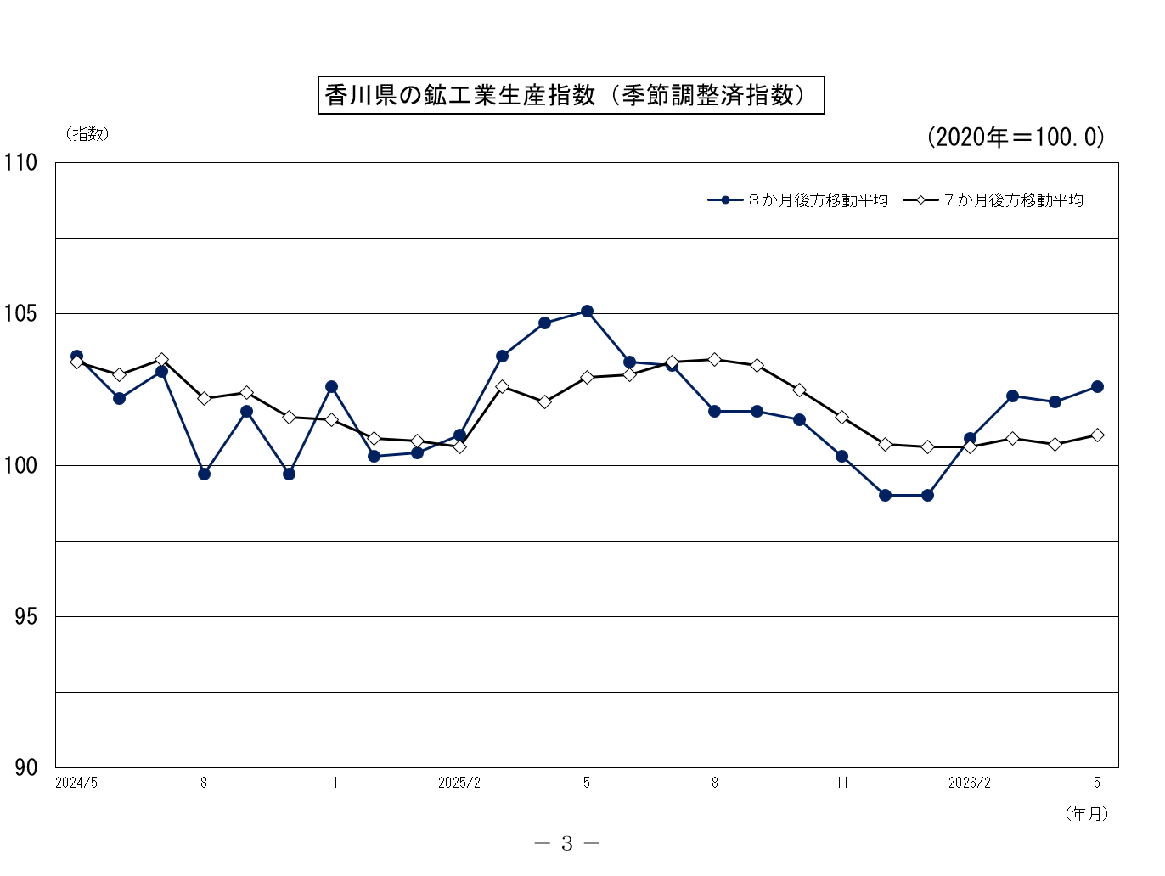
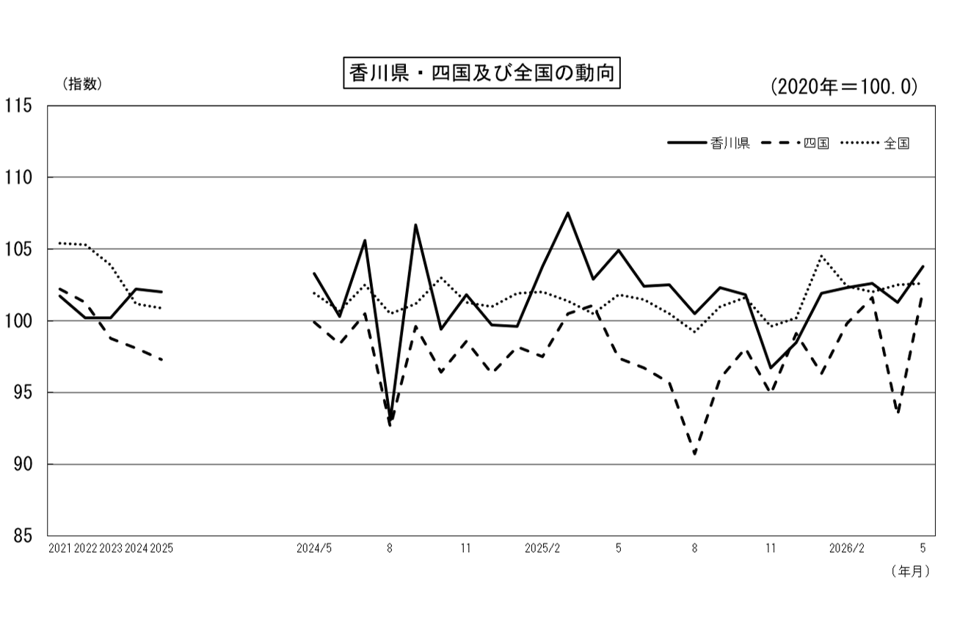

季節調整済指数
原指数
(年平均)

原指数
 |  |  |  |  | 香川県鉱工業生産指数（付加価値額ウェイト）

（原 指 数） |  |  |  |  |  |  |  |  |  |  |  |  |  |  |  |  |  |  |  |  | （2020年＝100.0）

 |  |  |  |  |  |  |  |  |  |  | 化 学・
 |  | 製 造 |  | 非 鉄 | 金 属 | 機 械 | 汎用・ |  |  | 窯 業・ | 石 油 | プ ラ ス | パルプ・ | 繊 維 | 食 料 品 | そ の 他 |  |  | 家 具 |  | 加 工 | 素材型 | その他
区 分 |  |  | 鉄 鋼 業 | 金 属 | 製 品 |  | 生産用機械 | 電気機械 | 輸送機械 | 土 石 | 石 炭 | チ ッ ク | 紙・紙加 |  |  |  | ゴ ム | 皮 革 | 木材・木製品 | そ の 他 | 組立型
 |  | 工 業 |  | 工 業 | 工 業 | 工 業 | 工 業 | 工 業 | 工 業 | 製品工業 | 製品工業 | 製品工業 | 工品工業 | 工 業 | 工 業 | 工 業 | 製品工業 | 製品工業 | 工 業 | 製品工業 | 業 種 | 業 種 | 業 種

ウェイト |  | 10000.0 | 231.9 | 310.2 | 1170.6 | 3096.0 | 1257.2 | 994.6 | 844.2 | 572.7 | 1388.2 | 673.5 | 567.5 | 179.4 | 1302.2 | 507.8 | 125.0 | 76.8 | 238.5 | 67.5 | 3096.0 | 5039.6 | 1864.4

2021年平均 |  | 101.7 | 105.4 | 95.1 | 102.4 | 106.8 | 112.6 | 105.5 | 99.6 | 102.0 | 95.5 | 103.9 | 96.7 | 100.2 | 96.0 | 106.1 | 119.1 | 78.3 | 110.1 | 99.8 | 106.8 | 100.1 | 97.6
2022年平均 |  | 100.2 | 101.5 | 107.0 | 106.6 | 97.3 | 116.2 | 83.8 | 85.2 | 109.6 | 101.9 | 99.2 | 93.1 | 103.5 | 92.1 | 111.7 | 117.8 | 79.7 | 113.4 | 131.0 | 97.3 | 103.2 | 96.8
2023年平均 |  | 100.2 | 88.7 | 86.0 | 107.7 | 102.5 | 126.1 | 81.6 | 92.1 | 112.3 | 98.4 | 88.9 | 88.3 | 84.4 | 91.4 | 129.7 | 115.8 | 79.5 | 145.6 | 156.4 | 102.5 | 99.0 | 99.5
r
r
r
2024年平均 |  | 102.2 | 88.5 | 99.4 | 112.5 | 98.6 | 117.5 | 90.2 | 80.1 | 107.0 | 101.7 | 89.8 | 96.9 | 78.3 | 94.0 | 157.0 | 117.5 | 71.9 | 208.1 | 146.7 | 98.6 | 102.3 | 108.1
2025年平均 |  | 102.0 | 90.2 | 72.4 | 101.2 | 104.6 | 115.9 | 94.0 | 100.5 | 96.4 | 108.2 | 86.1 | 96.7 | 79.6 | 94.4 | 154.8 | 120.0 | 68.7 | 191.3 | 188.3 | 104.6 | 98.3 | 107.7

2024年 | 5月 | 99.0 | 80.1 | 106.8 | 107.2 | 98.8 | 119.7 | 79.6 | 90.1 | 102.1 | 88.0 | 82.3 | 99.3 | 79.0 | 94.1 | 154.2 | 122.6 | 65.5 | 177.8 | 230.2 | 98.8 | 96.2 | 107.1
 | 6月 | 100.5 | 80.5 | 104.5 | 108.2 | 97.5 | 117.8 | 85.7 | 81.1 | 103.6 | 89.3 | 91.1 | 96.6 | 73.9 | 92.2 | 183.0 | 115.8 | 63.1 | 192.0 | 411.9 | 97.5 | 97.6 | 113.6

 | 7月 | 111.2 | 101.1 | 105.2 | 118.9 | 103.6 | 127.3 | 89.5 | 84.9 | 112.4 | 124.3 | 95.2 | 105.5 | 80.3 | 92.7 | 197.6 | 128.5 | 49.4 | 192.6 | 511.5 | 103.6 | 113.5 | 117.6
 | 8月 | 86.2 | 68.2 | 87.5 | 88.8 | 86.9 | 99.2 | 78.6 | 78.3 | 98.9 | 80.0 | 70.9 | 83.9 | 75.1 | 82.1 | 122.8 | 96.7 | 58.3 | 181.8 | 35.8 | 86.9 | 83.8 | 91.6
 | 9月 | 113.2 | 93.5 | 98.1 | 111.1 | 107.1 | 114.8 | 108.2 | 94.3 | 103.9 | 163.7 | 96.3 | 95.9 | 86.1 | 92.7 | 149.3 | 123.0 | 83.2 | 208.0 | 65.5 | 107.1 | 119.8 | 105.4

 | 10月 | 105.5 | 96.4 | 99.9 | 124.1 | 99.4 | 120.6 | 88.9 | 80.0 | 111.7 | 100.1 | 98.9 | 104.4 | 88.0 | 101.4 | 141.7 | 127.5 | 34.8 | 209.9 | 48.6 | 99.4 | 107.8 | 109.3
 | 11月 | 105.4 | 77.5 | 105.9 | 125.3 | 96.7 | 116.8 | 85.3 | 80.0 | 110.3 | 110.9 | 94.1 | 104.4 | 90.7 | 100.4 | 138.3 | 121.8 | 38.2 | 212.3 | 21.6 | 96.7 | 109.6 | 108.3
 | 12月 | 97.9 | 80.7 | 103.1 | 118.0 | 93.2 | 106.6 | 88.9 | 78.3 | 105.9 | 89.5 | 79.8 | 98.6 | 75.5 | 97.0 | 132.4 | 113.2 | 55.6 | 199.0 | 20.4 | 93.2 | 98.7 | 103.5

r
r
r
2025年 | 1月 | 92.7 | 85.4 | 99.6 | 108.6 | 92.3 | 115.9 | 83.0 | 68.2 | 94.4 | 76.0 | 80.6 | 89.9 | 71.8 | 86.3 | 143.6 | 109.3 | 78.6 | 211.5 | 41.4 | 92.3 | 90.6 | 99.0
 | 2月 | 98.6 | 79.9 | 75.7 | 91.6 | 106.5 | 115.1 | 107.6 | 92.3 | 100.8 | 93.0 | 86.2 | 92.3 | 69.0 | 92.1 | 152.7 | 108.1 | 73.8 | 210.2 | 121.5 | 106.5 | 91.3 | 105.3
 | 3月 | 112.2 | 103.9 | 85.3 | 113.4 | 114.7 | 123.4 | 122.3 | 93.0 | 103.9 | 122.0 | 91.4 | 96.5 | 91.5 | 99.0 | 182.8 | 119.0 | 182.3 | 227.2 | 144.6 | 114.7 | 107.8 | 119.8

 | 4月 | 100.7 | 88.2 | 62.2 | 100.0 | 101.9 | 117.6 | 89.3 | 93.4 | 103.1 | 81.7 | 93.6 | 99.8 | 83.4 | 103.2 | 183.1 | 116.8 | 75.0 | 195.5 | 385.2 | 101.9 | 92.0 | 122.1
 | 5月 | 99.9 | 89.2 | 57.3 | 95.0 | 100.4 | 106.4 | 84.7 | 110.0 | 90.1 | 112.2 | 80.2 | 91.7 | 73.4 | 95.0 | 173.7 | 124.5 | 62.4 | 205.2 | 279.8 | 100.4 | 95.0 | 112.3
 | 6月 | 103.8 | 82.0 | 70.0 | 98.8 | 107.3 | 126.1 | 84.7 | 106.1 | 93.1 | 94.8 | 92.3 | 103.1 | 79.5 | 98.6 | 199.4 | 129.7 | 55.7 | 185.8 | 540.0 | 107.3 | 94.9 | 122.1

 | 7月 | 108.4 | 102.2 | 71.0 | 110.6 | 113.2 | 137.7 | 98.0 | 94.6 | 97.6 | 95.2 | 93.8 | 107.7 | 87.3 | 104.1 | 187.2 | 127.2 | 41.6 | 184.6 | 472.8 | 113.2 | 99.9 | 123.6
 | 8月 | 90.6 | 72.0 | 64.7 | 73.4 | 98.3 | 99.5 | 83.8 | 113.4 | 78.1 | 113.3 | 70.4 | 82.9 | 66.7 | 81.6 | 126.3 | 94.2 | 55.6 | 155.4 | 163.8 | 98.3 | 85.5 | 91.5
 | 9月 | 111.3 | 105.3 | 70.9 | 106.6 | 115.1 | 119.5 | 105.4 | 120.1 | 93.7 | 161.5 | 91.0 | 90.6 | 91.6 | 87.9 | 126.5 | 120.2 | 78.4 | 174.5 | 23.5 | 115.1 | 114.5 | 96.6

 | 10月 | 109.7 | 92.1 | 75.5 | 116.8 | 105.2 | 117.6 | 90.8 | 103.6 | 102.8 | 144.5 | 94.2 | 103.5 | 82.8 | 97.6 | 130.3 | 132.0 | 31.7 | 190.1 | 27.7 | 105.2 | 115.0 | 102.7
 | 11月 | 97.3 | 89.7 | 69.7 | 96.0 | 98.8 | 105.7 | 89.6 | 99.3 | 97.5 | 100.6 | 85.8 | 97.5 | 79.6 | 94.7 | 129.5 | 130.8 | 36.0 | 186.8 | 30.9 | 98.8 | 95.2 | 100.3
 | 12月 | 98.8 | 92.7 | 66.6 | 103.5 | 102.0 | 105.9 | 88.3 | 112.2 | 101.3 | 103.9 | 73.3 | 104.4 | 78.8 | 93.2 | 122.9 | 128.2 | 53.8 | 169.3 | 27.9 | 102.0 | 97.3 | 97.6
r
r
r
r
r
r
r
r
r
2026年 | 1月 | 93.6 | 89.2 | 74.5 | 97.5 | 97.0 | 108.6 | 83.1 | 96.2 | 83.8 | 92.3 | 87.6 | 85.8 | 78.7 | 84.9 | 135.6 | 114.1 | 78.7 | 195.7 | 27.5 | 97.0 | 90.5 | 96.1
 | 2月 | 97.2 | 93.7 | 69.7 | 87.7 | 106.3 | 121.3 | 98.5 | 93.0 | 92.0 | 92.9 | 104.5 | 92.6 | 79.6 | 85.9 | 130.6 | 114.8 | 74.9 | 186.0 | 27.7 | 106.3 | 92.3 | 95.5
 | 3月 | 108.6 | 102.6 | 72.2 | 111.3 | 121.1 | 129.6 | 118.6 | 111.3 | 93.7 | 99.6 | 105.9 | 94.2 | 94.4 | 97.1 | 147.7 | 139.2 | 175.5 | 176.4 | 30.3 | 121.1 | 101.3 | 107.8
r
r
r
 | 4月 | 99.1 | 91.8 | 70.5 | 88.5 | 100.9 | 121.0 | 81.8 | 93.5 | 96.8 | 91.4 | 112.9 | 105.6 | 85.7 | 101.0 | 131.9 | 124.7 | 73.8 | 186.2 | 19.3 | 100.9 | 95.4 | 106.4
 | 5月 | 96.1 | 77.2 | 64.8 | 85.7 | 96.3 | 112.7 | 82.5 | 88.3 | 90.0 | 125.7 | 95.9 | 91.0 | 76.0 | 85.0 | 114.0 | 116.6 | 57.7 | 158.0 | 17.8 | 96.3 | 98.2 | 89.9

前 月 比(%) |  | △ 3.0 | △ 15.9 | △ 8.1 | △ 3.2 | △ 4.6 | △ 6.9 | 0.9 | △ 5.6 | △ 7.0 | 37.5 | △ 15.1 | △ 13.8 | △ 11.3 | △ 15.8 | △ 13.6 | △ 6.5 | △ 21.8 | △ 15.1 | △ 7.8 | △ 4.6 | 2.9 | △ 15.5

前年同月比(%) |  | △ 3.8 | △ 13.5 | 13.1 | △ 9.8 | △ 4.1 | 5.9 | △ 2.6 | △ 19.7 | △ 0.1 | 12.0 | 19.6 | △ 0.8 | 3.5 | △ 10.5 | △ 34.4 | △ 6.3 | △ 7.5 | △ 23.0 | △ 93.6 | △ 4.1 | 3.4 | △ 19.9

注）最終月は暫定値、ｒは訂正値です。
指数作成にあたり、造船造機統計調査・薬事工業生産動態統計調査などを用いています。

加工組立型業種･･･汎用・生産用機械工業，電気機械工業，輸送機械工業
素 材 型 業 種･･･鉄鋼業，非鉄金属工業，金属製品工業，窯業・土石製品工業，化学・石油石炭製品工業 プラスチック製品工業，パルプ・紙・紙加工品工業，ゴム製品工業

そ の 他 業 種･･･繊維工業，食料品工業，皮革製品工業，家具・木材・木製品工業工業 その他製品工業
－４－
－５－

季調済指数
 |  |  |  |  | 香川県鉱工業生産指数（付加価値額ウェイト） |  |  |  |  |  |  | (付加価値額ウェイト）

（季節調整済指数） |  |  |  |  |  |  |  |  |  |  |  |  |  |  |  |  |  |  |  |  | （2020年＝100.0）

 |  |  |  |  |  |  |  |  |  |  | 化 学・
 |  | 製 造 |  | 非 鉄 | 金 属 | 機 械 | 汎用・ |  |  | 窯 業・ | 石 油 | プ ラ ス | パルプ・ | 繊 維 | 食 料 品 | そ の 他 |  |  | 家 具 |  | 加 工 | 素材型 | その他
区 分 |  |  | 鉄 鋼 業 | 金 属 | 製 品 |  | 生産用機械 | 電気機械 | 輸送機械 | 土 石 | 石 炭 | チ ッ ク | 紙・紙加 |  |  |  | ゴ ム | 皮 革 | 木材・木製品 | そ の 他 | 組立型
 |  | 工 業 |  | 工 業 | 工 業 | 工 業 | 工 業 | 工 業 | 工 業 | 製品工業 | 製品工業 | 製品工業 | 工品工業 | 工 業 | 工 業 | 工 業 | 製品工業 | 製品工業 | 工 業 | 製品工業 | 業 種 | 業 種 | 業 種

ウェイト |  | 10000.0 | 231.9 | 310.2 | 1170.6 | 3096.0 | 1257.2 | 994.6 | 844.2 | 572.7 | 1388.2 | 673.5 | 567.5 | 179.4 | 1302.2 | 507.8 | 125.0 | 76.8 | 238.5 | 67.5 | 3096.0 | 5039.6 | 1864.4

2024年 | Ⅱ期 | 102.2 | 85.7 | 98.2 | 111.8 | 99.9 | 120.9 | 84.9 | 79.4 | 107.6 | 99.5 | 89.0 | 96.3 | 76.9 | 93.6 | 164.5 | 117.6 | 74.2 | 206.3 | 207.0 | 99.9 | 100.9 | 110.3
 | Ⅲ期 | 101.8 | 88.7 | 98.1 | 110.0 | 97.6 | 111.5 | 91.1 | 84.3 | 104.9 | 109.4 | 89.4 | 96.5 | 82.6 | 92.9 | 142.5 | 115.4 | 69.2 | 199.3 | 100.1 | 97.6 | 103.8 | 105.5
 | Ⅳ期 | 100.3 | 83.2 | 104.6 | 113.4 | 95.6 | 112.4 | 91.4 | 77.5 | 104.8 | 95.3 | 89.4 | 99.2 | 79.9 | 95.5 | 156.1 | 120.2 | 68.0 | 205.7 | 99.7 | 95.6 | 101.0 | 106.5

r
r
r
r
r
r
r
r
r
r
r
r
r
r
r
r
r
r
r
r
r
r
r
r
r
r
r
r
r
r
r
r
r
r
r
r
r
r
r
r
r
r
r
r
r
r
r
r
r
r
r
r
r
r
r
r
r
r
r
r
r
r
r
r
r
r
r
r
r
r
r
r
r
r
r
r
r
r
r
r
r
r
r
r
r
r
r
2025年 | Ⅰ期 | 103.6 | 86.7 | 87.9 | 105.3 | 103.6 | 119.8 | 95.7 | 88.9 | 102.5 | 107.4 | 86.0 | 97.3 | 79.9 | 94.8 | 162.0 | 112.9 | 72.1 | 202.7 | 236.1 | 103.6 | 100.4 | 110.0
 | Ⅱ期 | 103.4 | 89.5 | 63.2 | 102.0 | 104.9 | 116.3 | 91.5 | 100.7 | 96.4 | 104.3 | 88.7 | 95.5 | 80.4 | 96.2 | 167.4 | 121.9 | 69.5 | 204.6 | 229.2 | 104.9 | 96.8 | 113.7
 | Ⅲ期 | 101.8 | 92.0 | 70.4 | 99.7 | 106.0 | 116.6 | 94.4 | 105.5 | 90.6 | 108.8 | 86.4 | 95.8 | 80.8 | 95.0 | 141.5 | 116.8 | 64.5 | 179.5 | 114.2 | 106.0 | 97.8 | 105.0
 | Ⅳ期 | 99.0 | 92.0 | 68.3 | 97.0 | 104.0 | 110.0 | 94.3 | 105.9 | 95.9 | 110.4 | 83.2 | 97.2 | 76.8 | 91.7 | 146.2 | 128.1 | 64.7 | 177.8 | 139.3 | 104.0 | 97.7 | 101.5
r
r
r
r
r
r
r
r
r
r
r
r
r
r
r
r
r
r
r
r
r
r
2026年 | Ⅰ期 | 102.3 | 92.1 | 73.3 | 99.4 | 107.2 | 121.4 | 91.9 | 105.3 | 92.4 | 107.2 | 99.1 | 95.2 | 87.1 | 91.6 | 140.7 | 123.3 | 71.6 | 174.6 | 77.7 | 107.2 | 98.7 | 101.9

2024年 | 5月 | 103.3 | 85.6 | 96.7 | 114.0 | 106.8 | 126.6 | 84.9 | 88.3 | 106.6 | 96.5 | 88.5 | 100.0 | 80.5 | 96.3 | 151.7 | 128.6 | 72.9 | 196.5 | 162.6 | 106.8 | 101.1 | 109.8
 | 6月 | 100.3 | 84.6 | 98.3 | 112.1 | 98.2 | 114.9 | 87.0 | 80.6 | 104.6 | 95.4 | 89.2 | 95.9 | 75.0 | 92.0 | 156.2 | 109.6 | 73.6 | 197.9 | 166.2 | 98.2 | 99.2 | 110.0

 | 7月 | 105.6 | 99.3 | 95.8 | 114.0 | 96.7 | 113.0 | 87.7 | 82.8 | 106.6 | 130.7 | 89.3 | 102.7 | 81.9 | 93.5 | 150.5 | 117.8 | 69.0 | 202.2 | 151.9 | 96.7 | 111.4 | 107.6
 | 8月 | 93.1 | 82.5 | 99.1 | 104.4 | 92.5 | 107.9 | 87.4 | 80.3 | 103.8 | 89.5 | 83.3 | 89.3 | 85.4 | 91.3 | 123.4 | 107.2 | 70.4 | 194.5 | 23.6 | 92.5 | 94.4 | 101.0
 | 9月 | 106.7 | 84.3 | 99.3 | 111.7 | 103.6 | 113.6 | 98.2 | 89.8 | 104.3 | 107.9 | 95.6 | 97.4 | 80.4 | 93.9 | 153.5 | 121.3 | 68.2 | 201.2 | 124.7 | 103.6 | 105.7 | 108.0

 | 10月 | 99.4 | 88.7 | 99.8 | 112.6 | 97.3 | 114.2 | 92.4 | 79.7 | 106.9 | 83.1 | 90.4 | 98.6 | 78.8 | 96.0 | 157.9 | 121.3 | 56.3 | 203.5 | 122.1 | 97.3 | 97.9 | 107.1
 | 11月 | 101.8 | 79.3 | 108.8 | 114.0 | 94.0 | 113.1 | 87.0 | 75.4 | 105.7 | 108.1 | 88.8 | 99.6 | 84.4 | 97.7 | 153.6 | 123.2 | 66.1 | 205.7 | 87.3 | 94.0 | 104.9 | 107.6
 | 12月 | 99.7 | 81.5 | 105.1 | 113.5 | 95.4 | 109.9 | 94.7 | 77.5 | 101.9 | 94.8 | 89.1 | 99.3 | 76.6 | 92.7 | 156.8 | 116.2 | 81.6 | 207.8 | 89.7 | 95.4 | 100.2 | 104.7
r
r
r
r
r
r
r
r
r
r
r
r
r
r
r
r
r
r
r
r
r
r
r
r
r
r
r
r
r
r
r
r
r
r
r
r
r
r
r
r
r
r
r
r
r
r
r
r
r
r
r
r
r
r
r
r
r
r
r
r
r
r
r
r
r
2025年 | 1月 | 99.6 | 85.2 | 97.2 | 111.4 | 97.7 | 117.0 | 90.2 | 73.8 | 106.5 | 96.8 | 88.5 | 98.3 | 76.1 | 94.0 | 157.1 | 116.0 | 70.5 | 198.9 | 175.6 | 97.7 | 100.5 | 107.6
 | 2月 | 103.8 | 79.0 | 84.9 | 99.4 | 107.2 | 117.0 | 102.5 | 100.3 | 102.6 | 108.7 | 85.4 | 97.8 | 75.0 | 95.1 | 165.7 | 108.2 | 73.5 | 201.8 | 303.1 | 107.2 | 98.7 | 111.1
 | 3月 | 107.5 | 95.8 | 81.6 | 105.0 | 106.0 | 125.5 | 94.5 | 92.6 | 98.5 | 116.7 | 84.1 | 95.9 | 88.6 | 95.3 | 163.1 | 114.6 | 72.2 | 207.5 | 229.5 | 106.0 | 102.0 | 111.4
r
r
r
r
r
r
r
r
r
r
r
r
r
r
r
r
r
r
r
r
r
r
r
r
 | 4月 | 102.9 | 88.7 | 66.5 | 101.6 | 105.3 | 115.5 | 92.9 | 97.4 | 99.2 | 92.5 | 90.3 | 92.9 | 84.4 | 96.1 | 170.1 | 117.6 | 72.7 | 195.7 | 280.9 | 105.3 | 93.5 | 113.7
 | 5月 | 104.9 | 93.1 | 55.1 | 104.1 | 104.4 | 114.7 | 93.6 | 101.7 | 95.8 | 116.4 | 86.2 | 94.8 | 76.5 | 96.4 | 169.1 | 130.0 | 69.3 | 226.9 | 201.5 | 104.4 | 100.5 | 114.1
 | 6月 | 102.4 | 86.7 | 68.1 | 100.3 | 105.1 | 118.6 | 87.9 | 103.0 | 94.3 | 104.1 | 89.7 | 98.9 | 80.2 | 96.1 | 162.9 | 118.0 | 66.6 | 191.1 | 205.2 | 105.1 | 96.4 | 113.2

 | 7月 | 102.5 | 93.6 | 67.5 | 103.8 | 105.3 | 122.1 | 94.5 | 94.4 | 93.6 | 105.7 | 86.9 | 101.6 | 84.0 | 103.6 | 148.3 | 117.7 | 59.3 | 193.5 | 158.8 | 105.3 | 98.2 | 111.5
 | 8月 | 100.5 | 88.9 | 73.1 | 94.1 | 104.2 | 111.5 | 94.3 | 114.5 | 84.9 | 113.0 | 85.2 | 93.8 | 75.7 | 93.4 | 139.3 | 115.3 | 68.1 | 172.1 | 126.6 | 104.2 | 97.1 | 104.8
 | 9月 | 102.3 | 93.5 | 70.5 | 101.2 | 108.4 | 116.3 | 94.3 | 107.5 | 93.4 | 107.6 | 87.2 | 92.0 | 82.6 | 87.9 | 136.9 | 117.5 | 66.0 | 172.8 | 57.2 | 108.4 | 98.1 | 98.8

 | 10月 | 101.8 | 90.0 | 72.3 | 103.7 | 104.5 | 112.0 | 94.8 | 103.2 | 97.2 | 114.8 | 85.6 | 97.0 | 75.3 | 92.7 | 146.0 | 124.4 | 56.7 | 183.0 | 98.6 | 104.5 | 100.9 | 102.1
 | 11月 | 96.7 | 92.0 | 68.2 | 93.0 | 102.0 | 108.9 | 94.1 | 101.6 | 95.3 | 104.7 | 81.7 | 94.4 | 75.0 | 93.4 | 147.2 | 131.4 | 66.4 | 176.1 | 161.3 | 102.0 | 95.3 | 102.5
 | 12月 | 98.5 | 94.0 | 64.5 | 94.3 | 105.4 | 109.1 | 94.1 | 112.9 | 95.2 | 111.8 | 82.2 | 100.3 | 80.0 | 88.9 | 145.4 | 128.4 | 71.0 | 174.4 | 158.0 | 105.4 | 96.8 | 100.0

2026年 | 1月 | 101.9 | 89.6 | 73.1 | 103.9 | 104.1 | 112.4 | 90.9 | 105.2 | 95.9 | 118.1 | 95.6 | 96.0 | 83.7 | 94.3 | 149.6 | 123.0 | 71.1 | 185.3 | 115.1 | 104.1 | 101.9 | 105.9
 | 2月 | 102.3 | 92.7 | 78.1 | 95.2 | 107.0 | 123.3 | 93.9 | 101.1 | 93.7 | 108.6 | 103.5 | 98.1 | 86.5 | 88.7 | 141.8 | 114.9 | 74.6 | 178.5 | 69.1 | 107.0 | 99.8 | 100.8
 | 3月 | 102.6 | 94.0 | 68.7 | 99.2 | 110.5 | 128.5 | 90.9 | 109.7 | 87.6 | 94.9 | 98.1 | 91.4 | 91.2 | 91.7 | 130.7 | 131.9 | 69.0 | 160.0 | 48.8 | 110.5 | 94.5 | 98.9

 | 4月 | 101.3 | 92.3 | 75.4 | 89.9 | 104.2 | 118.8 | 85.1 | 97.5 | 93.1 | 103.5 | 108.9 | 98.3 | 86.8 | 94.1 | 122.5 | 125.5 | 71.6 | 186.3 | 14.1 | 104.2 | 97.0 | 99.1
 | 5月 | 103.8 | 79.6 | 62.3 | 100.2 | 103.2 | 126.8 | 94.6 | 84.2 | 98.4 | 133.5 | 102.9 | 94.8 | 80.2 | 89.1 | 112.7 | 125.3 | 65.8 | 171.3 | 12.8 | 103.2 | 106.6 | 93.5

 | 4月分 | △ 1.3 | △ 1.8 | 9.8 | △ 9.4 | △ 5.7 | △ 7.5 | △ 6.4 | △ 11.1 | 6.3 | 9.1 | 11.0 | 7.5 | △ 4.8 | 2.6 | △ 6.3 | △ 4.9 | 3.8 | 16.4 | △ 71.1 | △ 5.7 | 2.6 | 0.2
前月比
（％） | 5月分 | 2.5 | △ 13.8 | △ 17.4 | 11.5 | △ 1.0 | 6.7 | 11.2 | △ 13.6 | 5.7 | 29.0 | △ 5.5 | △ 3.6 | △ 7.6 | △ 5.3 | △ 8.0 | △ 0.2 | △ 8.1 | △ 8.1 | △ 9.2 | △ 1.0 | 9.9 | △ 5.7

注）最終月は暫定値、ｒは訂正値です。

－６－
－７－

グラフ
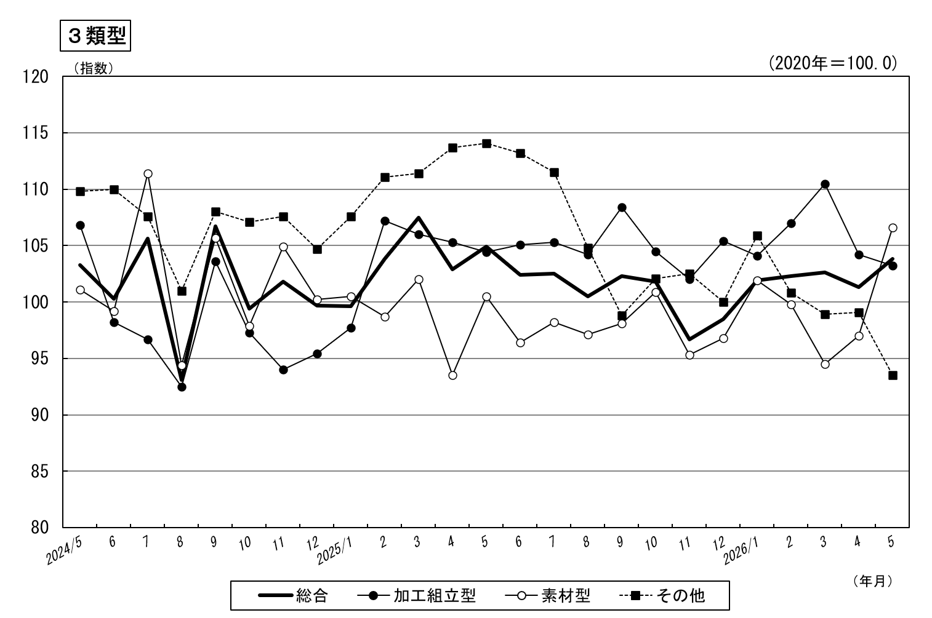
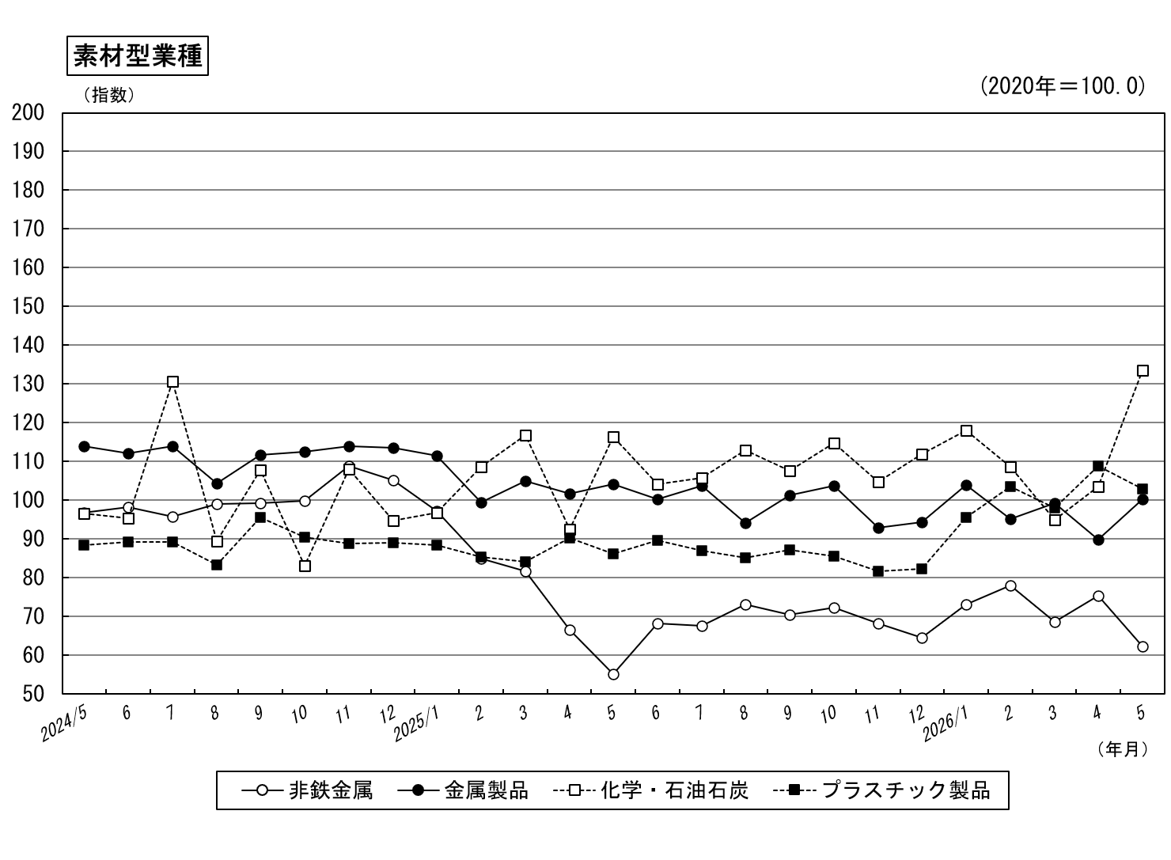
業種別主要指標の推移（季節調整済指数、2020年=100.0）

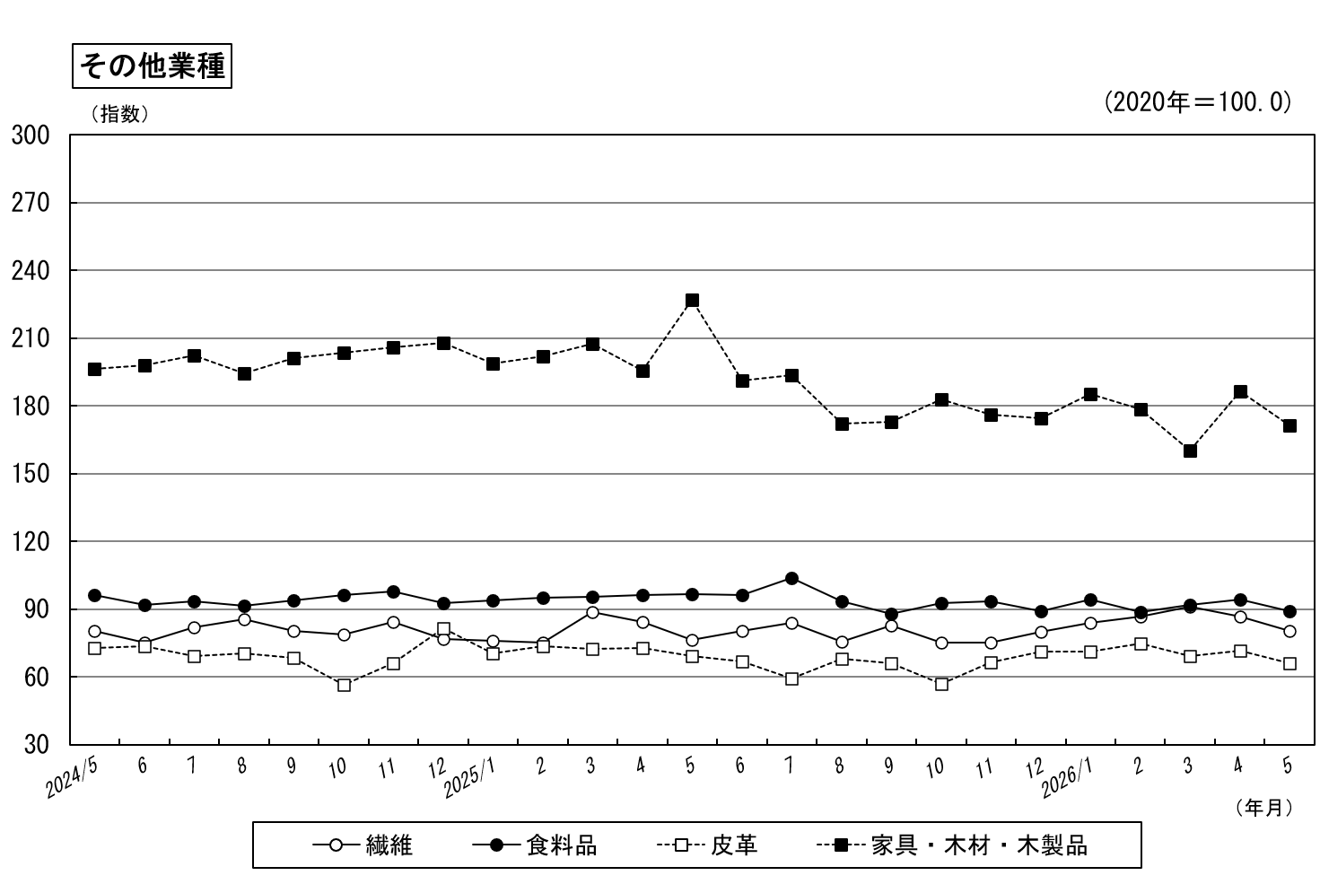
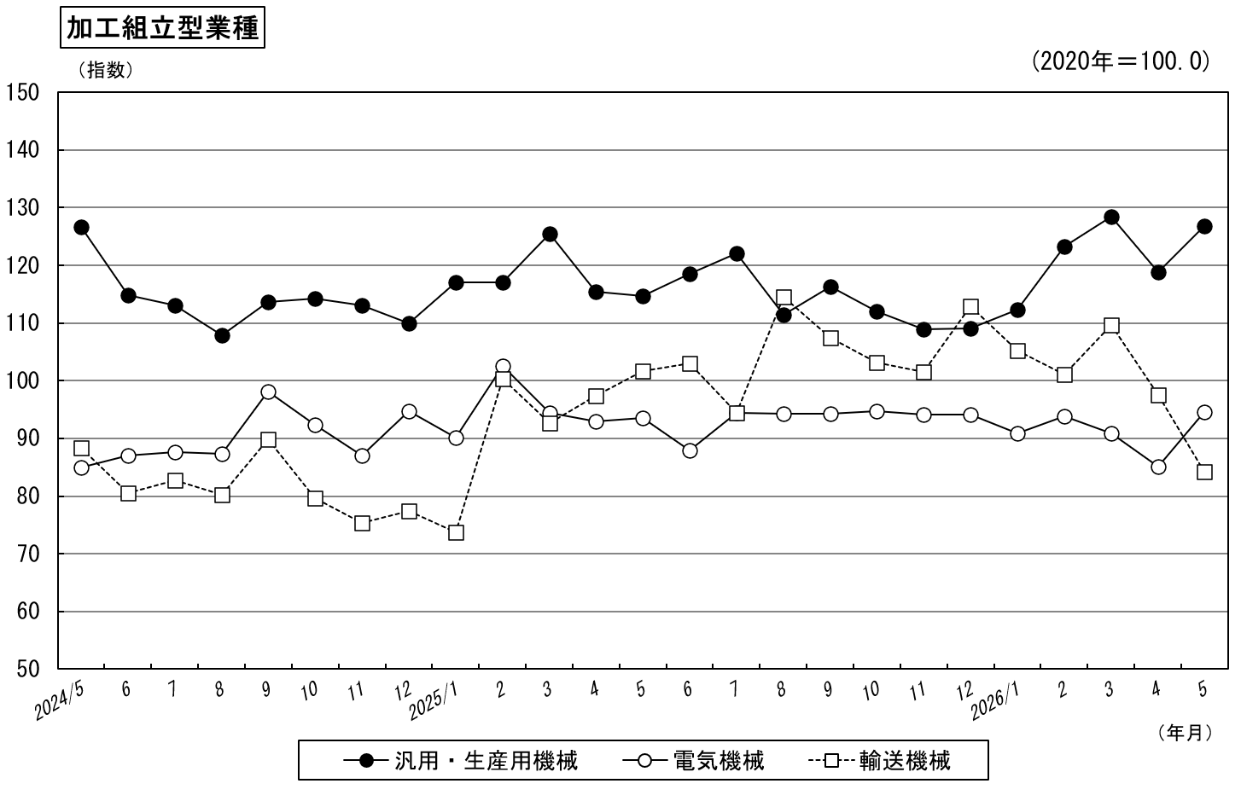

－８－
－９－

